Menü
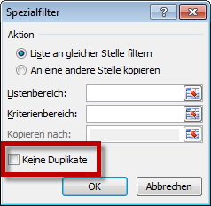

UmsatzDaigr
Umsatzzahlen
 | Müller | Meier | Schmidt | Schulz
Nord | 15 | 16 | 5 | 19
Süd | 19 | 15 | 14 | 18
Ost | 16 | 12 | 35 | 15
West | 16 | 25 | 18 | 25

